상품제안서
QCY 스마트워치 GT PRO | 상품코드: F31050

 |  |  |  |  |  |  | 02-412-0044 | www.easy1.co.kr
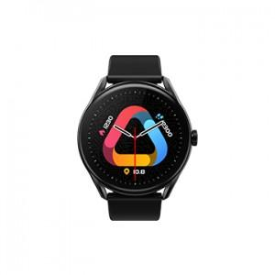 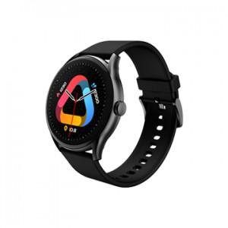

【상세/제작정보】 | <p><span style="font-size: 12pt;"><b>* 배송비- 한박스 100개 4500원별도</b></span></p><p><span style="font-size: 12pt;"><b>* 스티커- 100개 미만 5000원 별도&nbsp;</b></span></p><p><span style="font-size: 12pt;"><b>* 스티커부착지- 개당 100원별도</b></span></p>

【인쇄/포장옵션】 | 스티커 / 포장지포장

【공급단가】 | 수량 | 50~ | 100~ | 500~ | 1,000~ | 2,000~
*VAT별도 | 단가 | 31,250원 | 30,750원 | 30,000원 | 29,250원 | 28,750원

【상품 URL】 | http://www.easy1.co.kr/src/goods_detail.php?gdno=31050

